상품제안서
레빗 QN3 OTG USB메모리 [C타입] | 상품코드: F18514

 |  |  |  |  |  |  | 02-412-0044 | www.easy1.co.kr
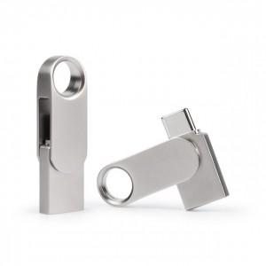

【상세/제작정보】

【인쇄/포장옵션】 | 레이저 / 포장지포장

【공급단가】 | 수량 | 100~ | 300~ | 500~ | 1,000~ | 2,000~
*VAT별도 | 16GB | 6,210원 | 6,110원 | 5,950원 | 5,850원 | 5,700원
 | 32GB | 7,630원 | 7,500원 | 7,310원 | 7,190원 | 7,000원
 | 64GB | 8,290원 | 8,150원 | 7,940원 | 7,800원 | 7,590원
 | 128GB | 14,180원 | 13,940원 | 13,590원 | 13,350원 | 12,990원

【상품 URL】 | http://www.easy1.co.kr/src/goods_detail.php?gdno=18514

